ОГЛАВЛЕНИЕ
KESSEBÖHMER RUS
Прайс-лист
включая НДС 20%
по курсу ЦБ + 1 %

Дата: 09.03.2021

Высокие шкафы
 | `
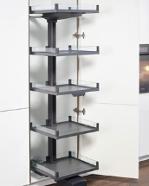
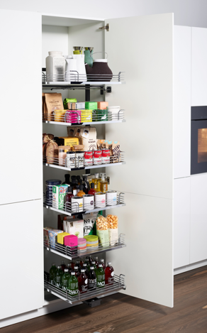
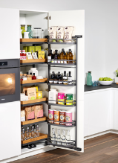
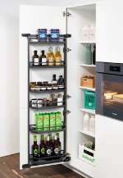
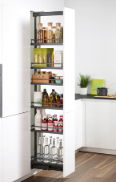

TANDEM II ХРОМ
TANDEM SIDE ХРОМ
CONVOY LAVIDO ХРОМ
TANDEM Solo ХРОМ
TANDEM II ТИТАН
TANDEM SIDE ТИТАН
DISPENSA 90 ХРОМ
CONVOY LAVIDO АНТРАЦИТ
TANDEM Solo ТИТАН
TANDEM II АНТРАЦИТ
DISPENSA 90 ТИТАН
TANDEM Solo АНТРАЦИТ
TANDEM SIDE АНТРАЦИТ
DISPENSA 90 АНТРАЦИТ

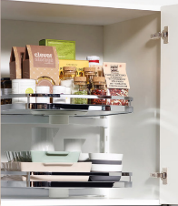
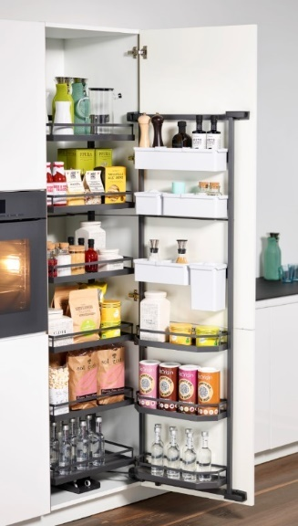
NEW
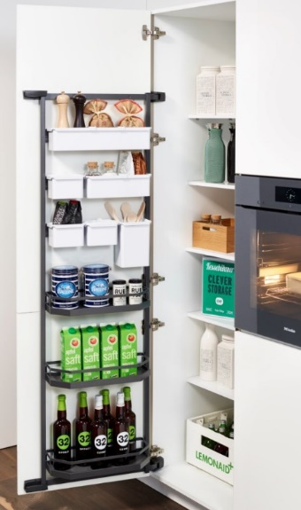
NEW
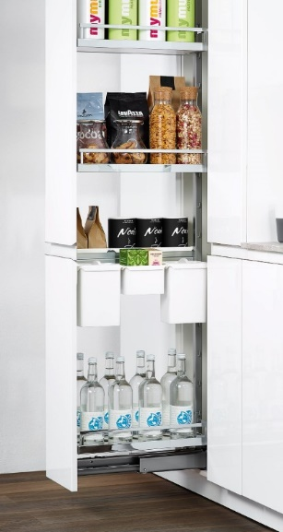
NEW

TURN MOTION ХРОМ
TANDEM II - YouBoxx
TANDEM SIDE - YouBoxx
DISPENSA - YouBoxx
TURN MOTION ТИТАН

Нижние угловые базы

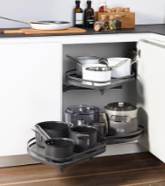
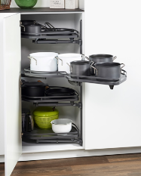
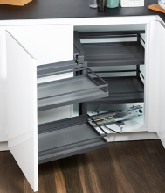

LEMANS 2 ХРОМ
LEMANS 4 ХРОМ
MAGIC CORNER ХРОМ
LEMANS 2 ТИТАН
LEMANS 4 ТИТАН
MAGIC CORNER ТИТАН
LEMANS 2 АНТРАЦИТ
LEMANS 4 АНТРАЦИТ
MAGIC CORNER АНТРАЦИТ

Нижние базы

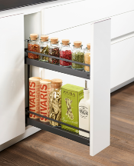
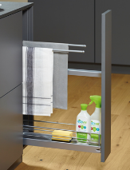
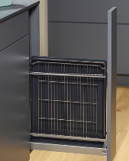
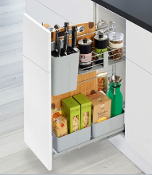

150мм ХРОМ
150мм ХРОМ
150мм ХРОМ
COOKING AGENT 300мм
150мм ТИТАН
150мм ТИТАН
150мм ТИТАН
150мм АНТРАЦИТ
150мм АНТРАЦИТ
150мм АНТРАЦИТ

NEW
NEW
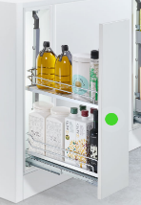
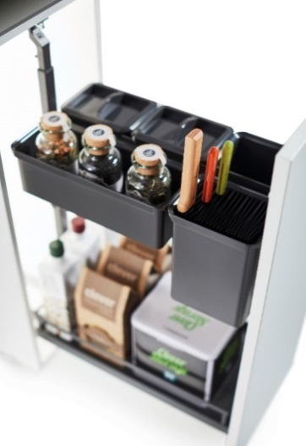
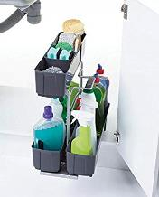
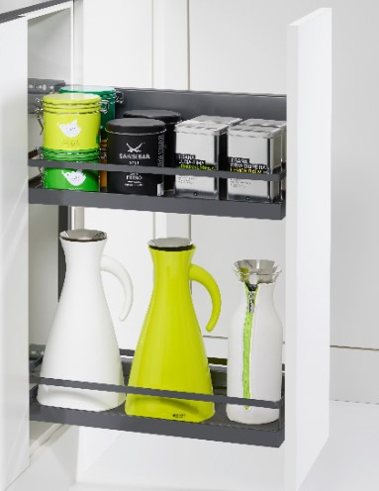

DISPENSA JUNIOR SLIM 200-400 мм
DISPENSA JUNIOR - YouBoxx
CLEANING AGENT
COMFORT II

Столы и Корзины под мойку

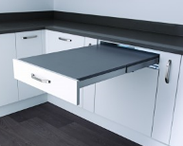
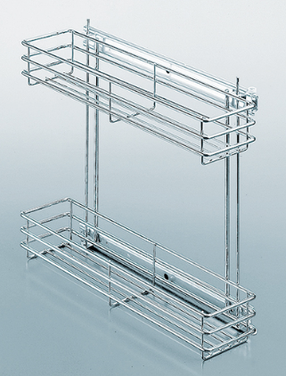

TOP FLEX
КОРЗИНЫ ПОД МОЙКУ

Подъемники

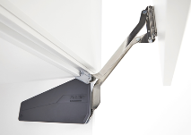
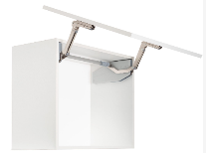
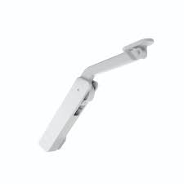
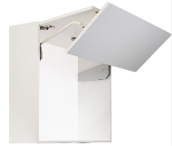

FREE FOLD SHORT Серый
FREE SLIDE Серый
FREE SWING Серый
FREE LIGHT Серый
FREE FOLD SHORT Антрацит
FREE SLIDE Антрацит
FREE SWING Антрацит
FREE LIGHT Белый

NEW
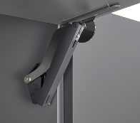
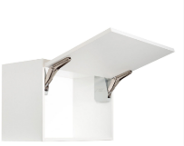
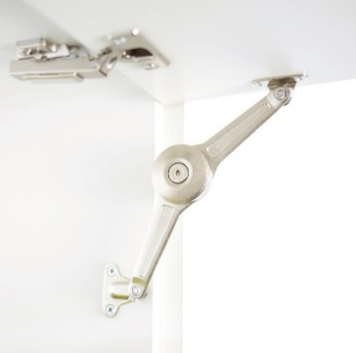
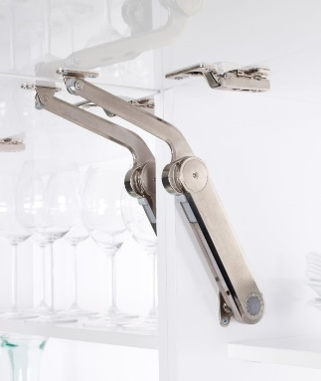

FREE SPACE
FREE FLAP
DUO Standart
MAXI
DUO Forte

Газовые амортизаторы

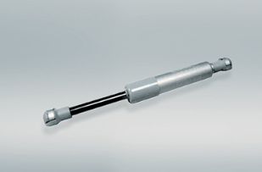

ГАЗОВЫЕ АМОРТИЗАТОРЫ

Верхние шкафы

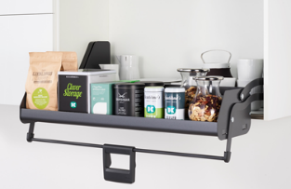
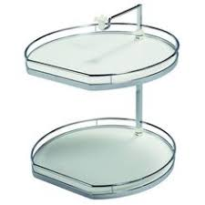

iMOVE
TWISTER

Аксессуары

NEW
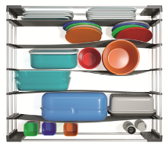
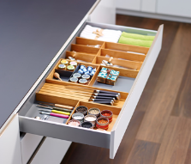
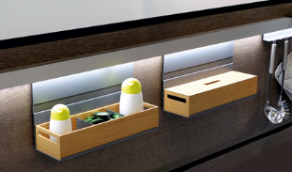

SPACE FLEX
FineLine LiniQ ЯСЕНЬ светлый
LINERO MOSAIQ
FineLine LiniQ ЯСЕНЬ темный

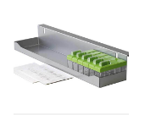
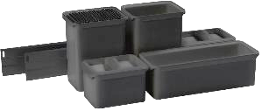
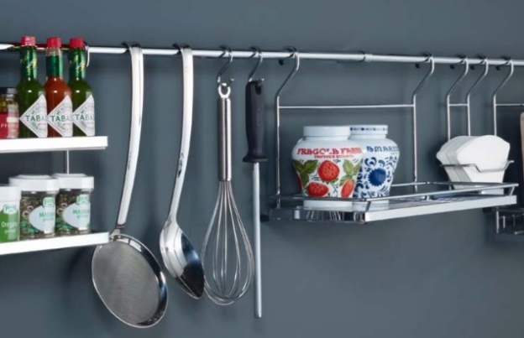

SPICE TRAY
YOUBOXX
LINERO CLASSIC

NEW
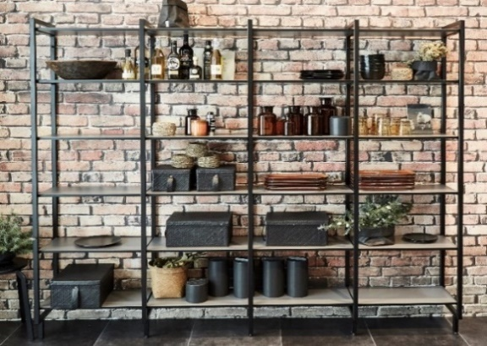

YOU K

